Painel
RESUMO DOS ALUNOS PARA 2026
Atualizar
Alunos
INFORMAÇÕES DOS ALUNOS MATRICULADOS 2026
Resumo
m

43
Alunos Matriculados

Turma
g) 6º A
Manhã
Período

Meninos
Meninas
Possui irmão
 | Total
Não | 22
Sim | 21
Alunos por Período
 | Total
Manhã | 16
Tarde | 27
Registro
003238
Tipo de Matrícula
Nova

23
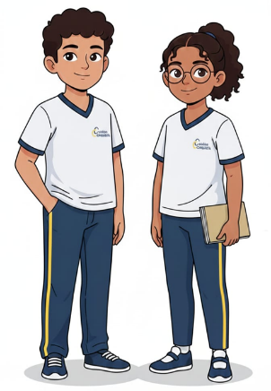
20
Nascimento
17/02/2015
Idade
10 anos, 10 meses

Gênero
Feminino
Reserva de Turma

53,49%
46,51%
Possui irmão?
Não
Itinerário

Pagante
 | Qtde. | Part. %
Não | 1 | 2.33%
Sim | 42 | 97.67%
Matrículas e Rematrículas por Mês
 | Feminino | Masculino
set | 17 | 18
out | 2 | 4
dez | 1
jan |  | 1
4
Novos
39
Rematriculados
Laudo
Colégio Anterior
Colégio Arereu

